JULIO


SERVICIO NACIONAL DE PROTECCION AMBIENTAL
''TODO POR LA PATRIA''
DEPARTAMENTO DE COMPRAS

RELACION DE PROCESOS DE COMPRAS POR MIPYMES DICIEMBRE 2023

No. | No. De Orden | Fecha Orden | Proveedor | Descripcion de Proceso | RNC | ESTADO | Valor RD$ | Condicion | GENERO
1 | SENPA-2023-00055 | 2023-12-15 | Gfranco Bijouterie, SRL | Adq. De Prendas de Vestir | 131100651 | Aprobado | 121,113.08 | MIPYMES | F
2 | SENPA-2023-00057 | 2023-12-15 | Ramirez & Mojica Envoy Pack Courrier Express, SRL | Adq. De Equipos de Informatica | 131505635 | Aprobado | 31,844.80 | MIPYMES | M
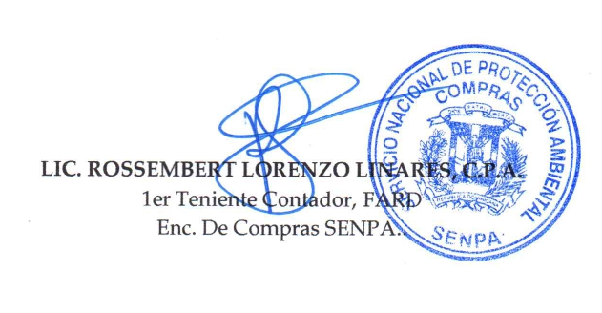
 |  |  | Total de Ordenes de Compra |  |  |  | 152,957.88

